Sheet1
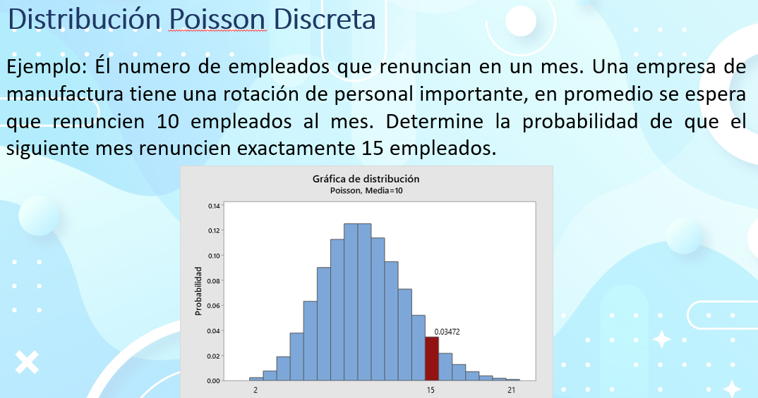

lambda | media | 10 | empleados
intervalo | tiempo | 1 | mes

1.- Cual es la probabilidad de que en el siguiente mes renuncien 15 empleados?

0.034718069631 | 3.47% | Hay un 3.47% de que renuncien 15 empleados en el siguiente mes

Empleados | Probabilidad
0 | 0.004540%
1 | 0.045400%
2 | 0.227000%
3 | 0.756665%
4 | 1.891664%
5 | 3.783327%
6 | 6.305546%
7 | 9.007923%
8 | 11.259903%
9 | 12.511004%
10 | 12.511004%
11 | 11.373640%
12 | 9.478033%
13 | 7.290795%
14 | 5.207710%
15 | 3.471807%
16 | 2.169879%
17 | 1.276400%
18 | 0.709111%
19 | 0.373216%
20 | 0.186608%
21 | 0.088861%
22 | 0.040391%
23 | 0.017561%
24 | 0.007317% |  | 2.- Cual es la probabilidad de que en el siguiente mes renuncien 30 empleados?
25 | 0.002927%
26 | 0.001126% |  |  | 0.0000171%
27 | 0.000417%
28 | 0.000149% |  | 3.- Cual es la probabilidad de que en el siguiente mes renuncien 7 empleados o menos?
29 | 0.000051%
30 | 0.000017% |  | P(x<=7) | 0.2202206466 | 22.022% | Hay un 22.022% de que renuncien 7 empleados o menos en el siguiente mes

 |  |  | 33.362676% | La probabilidad de que renuncien mas de 9 y hasta 12 empleados

